ПН-ВТ На Львів
Назва маршруту | Маршрут | Google Maps
Жмеринка-Вінниця- Хмельницький- Тернопіль-Львів. | 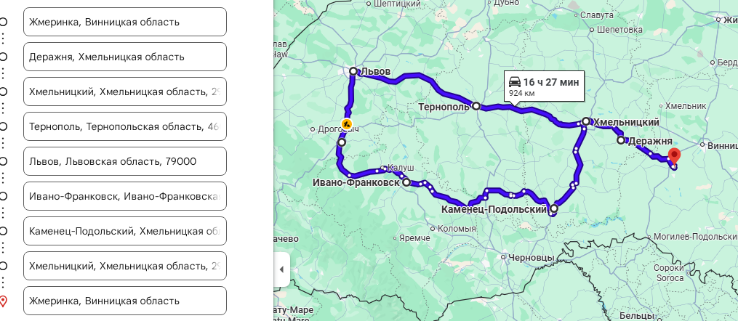 | https://maps.app.goo.gl/F5H3r49kGoPMcbz46

ПН- Він-Вороновиця
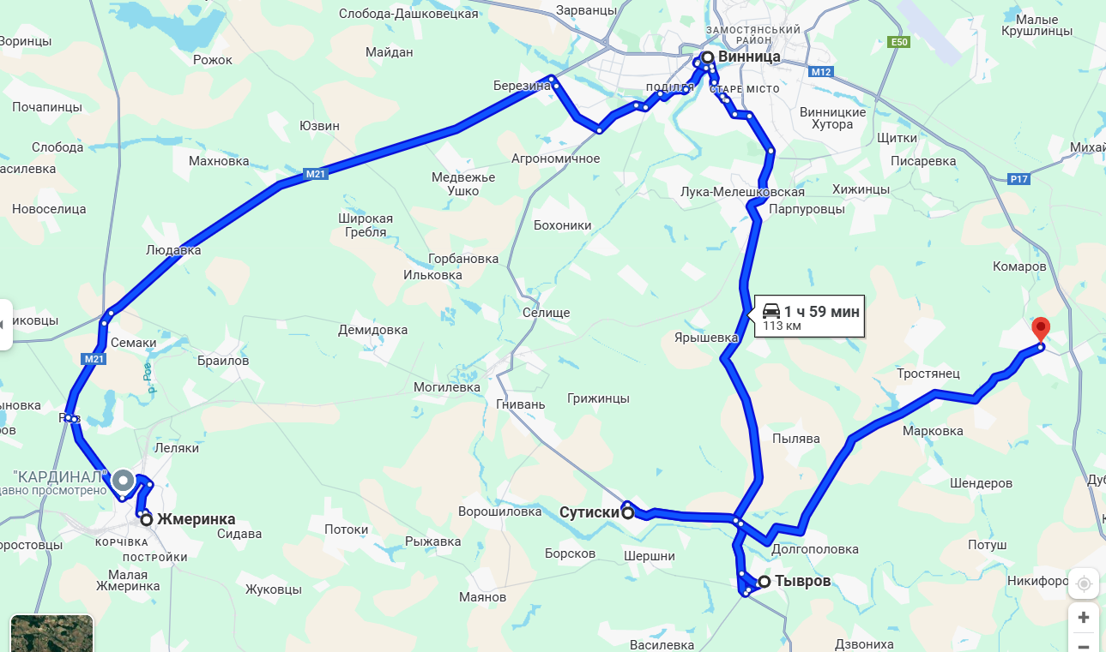
Назва маршруту | Віповідальний | Маршрут | Google Maps | Посилання
Винниця - Вороновиця | Паталай М. | Вінниця Тиврів Сутиски Вороновиця |  |  | https://www.google.com.ua/maps/dir/%D0%96%D0%BC%D0%B5%D1%80%D0%B8%D0%BD%D0%BA%D0%B0/%D0%92%D1%96%D0%BD%D0%BD%D0%B8%D1%86%D1%8F,+%D0%92%D0%B8%D0%BD%D0%BD%D0%B8%D1%86%D0%BA%D0%B0%D1%8F+%D0%BE%D0%B1%D0%BB%D0%B0%D1%81%D1%82%D1%8C/%D0%A2%D0%B8%D0%B2%D1%80%D1%96%D0%B2,+%D0%92%D0%B8%D0%BD%D0%BD%D0%B8%D1%86%D0%BA%D0%B0%D1%8F+%D0%BE%D0%B1%D0%BB%D0%B0%D1%81%D1%82%D1%8C/%D0%A1%D1%83%D1%82%D0%B8%D1%81%D0%BA%D0%B8,+%D0%92%D0%B8%D0%BD%D0%BD%D0%B8%D1%86%D0%BA%D0%B0%D1%8F+%D0%BE%D0%B1%D0%BB%D0%B0%D1%81%D1%82%D1%8C/%D0%92%D0%BE%D1%80%D0%BE%D0%BD%D0%BE%D0%B2%D0%B8%D1%86%D0%B0,+%D0%92%D0%B8%D0%BD%D0%BD%D0%B8%D1%86%D0%BA%D0%B0%D1%8F+%D0%BE%D0%B1%D0%BB%D0%B0%D1%81%D1%82%D1%8C/%D0%94%D0%B0%D1%88%D1%96%D0%B2,+%D0%92%D0%B8%D0%BD%D0%BD%D0%B8%D1%86%D0%BA%D0%B0%D1%8F+%D0%BE%D0%B1%D0%BB%D0%B0%D1%81%D1%82%D1%8C/%D0%93%D0%B0%D0%B9%D1%81%D0%B8%D0%BD,+%D0%92%D0%B8%D0%BD%D0%BD%D0%B8%D1%86%D0%BA%D0%B0%D1%8F+%D0%BE%D0%B1%D0%BB%D0%B0%D1%81%D1%82%D1%8C/@49.0201307,28.1056631,9z/data=!3m1!4b1!4m44!4m43!1m5!1m1!1s0x4732a29eea829a9d:0xcfa8490cd0cf2c20!2m2!1d28.1085937!2d49.0390512!1m5!1m1!1s0x472d5b65195a6489:0xcbd4e159eedd74fe!2m2!1d28.4682169!2d49.233083!1m5!1m1!1s0x4732a95f19686323:0xd831c1904d1fe304!2m2!1d28.5042197!2d49.0130083!1m5!1m1!1s0x4732a88e833f1a61:0x3826b15bf4f5011e!2m2!1d28.4169896!2d49.0419017!1m5!1m1!1s0x472d547d83a8df05:0x8700c7f30a75542b!2m2!1d28.6814145!2d49.1117222!1m5!1m1!1s0x40d29a757cac3721:0xea49d2cc67022807!2m2!1d29.4397153!2d48.9957904!1m5!1m1!1s0x40cd7da3ba3ba9d5:0xc7f9c41c14b06dae!2m2!1d29.3812035!2d48.8139473!3e0?hl=ru&entry=ttu&g_ep=EgoyMDI0MTAyOS4wIKXMDSoASAFQAw%3D%3D

ВТ- Шарг-Піщанка
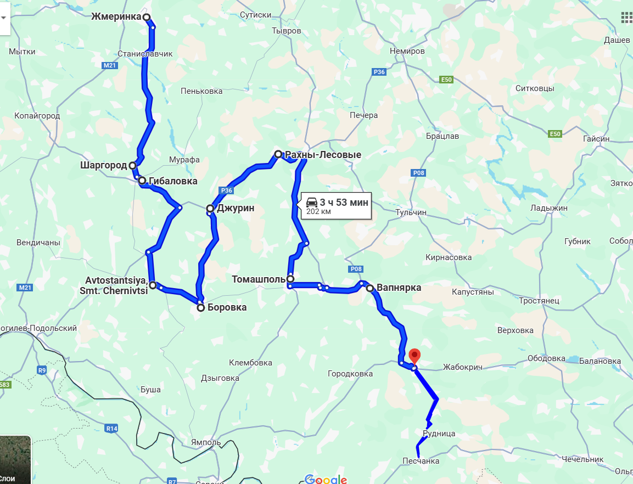
Назва маршруту | Віповідальний | Маршрут | Google Maps | Посилання
Шаргород - Піщанка | Черкіс С. | Пасинки Шаргород Гибалівка Джурин Рахни-Лісові Чернівці Борівка Моївка Томашпіль Вапнярка Жабокрич Крижопіль Городівка Піщанка |  | https://www.google.com.ua/maps/dir/%D0%96%D0%BC%D0%B5%D1%80%D0%B8%D0%BD%D0%BA%D0%B0/%D0%A8%D0%B0%D1%80%D0%B3%D0%BE%D1%80%D0%BE%D0%B4/%D0%93%D0%B8%D0%B1%D0%B0%D0%BB%D0%BE%D0%B2%D0%BA%D0%B0/Avtostantsiya,+Smt.+Chernivtsi/%D0%91%D0%BE%D1%80%D0%BE%D0%B2%D0%BA%D0%B0/%D0%91%D0%BE%D1%80%D0%BE%D0%B2%D0%BA%D0%B0/%D0%94%D0%B6%D1%83%D1%80%D0%B8%D0%BD/%D0%A0%D0%B0%D1%85%D0%BD%D1%8B-%D0%9B%D0%B5%D1%81%D0%BE%D0%B2%D1%8B%D0%B5/%D0%A2%D0%BE%D0%BC%D0%B0%D1%88%D0%BF%D0%BE%D0%BB%D1%8C/%D0%92%D0%B0%D0%BF%D0%BD%D1%8F%D1%80%D0%BA%D0%B0,+%D0%92%D0%B8%D0%BD%D0%BD%D0%B8%D1%86%D0%BA%D0%B0%D1%8F+%D0%BE%D0%B1%D0%BB%D0%B0%D1%81%D1%82%D1%8C/@48.7671886,28.0767163,10z/data=!3m1!4b1!4m62!4m61!1m5!1m1!1s0x4732a29eea829a9d:0xcfa8490cd0cf2c20!2m2!1d28.1085937!2d49.0390512!1m5!1m1!1s0x4732cf430a841605:0x16b52a3374b91eb9!2m2!1d28.0690462!2d48.7628865!1m5!1m1!1s0x4732cf3f6fe364e9:0x383ae3526fdcec00!2m2!1d28.0958054!2d48.7353932!1m5!1m1!1s0x4732d5d280d1dab7:0x965efb663c37073!2m2!1d28.1265306!2d48.5386591!1m5!1m1!1s0x40cd2bd8a477facb:0xc6ed40d8dd201e8c!2m2!1d28.2632535!2d48.4966294!1m5!1m1!1s0x40cd2bd8a477facb:0xc6ed40d8dd201e8c!2m2!1d28.2632535!2d48.4966294!1m5!1m1!1s0x40cd33497e3da235:0x6b7365bece2df618!2m2!1d28.2892113!2d48.6826307!1m5!1m1!1s0x40cd4b077f6787b3:0xcd288fa84bf314de!2m2!1d28.4811427!2d48.7838875!1m5!1m1!1s0x40cd24d278fabdbb:0xc582d868799a8413!2m2!1d28.5162853!2d48.5509829!1m5!1m1!1s0x40cd16328c8e2b97:0x940703c0faec90cd!2m2!1d28.7416365!2d48.5334788!3e0?hl=ru&entry=ttu&g_ep=EgoyMDI0MTAyOS4wIKXMDSoASAFQAw%3D%3D

ВТ - ПТ- Чечельник
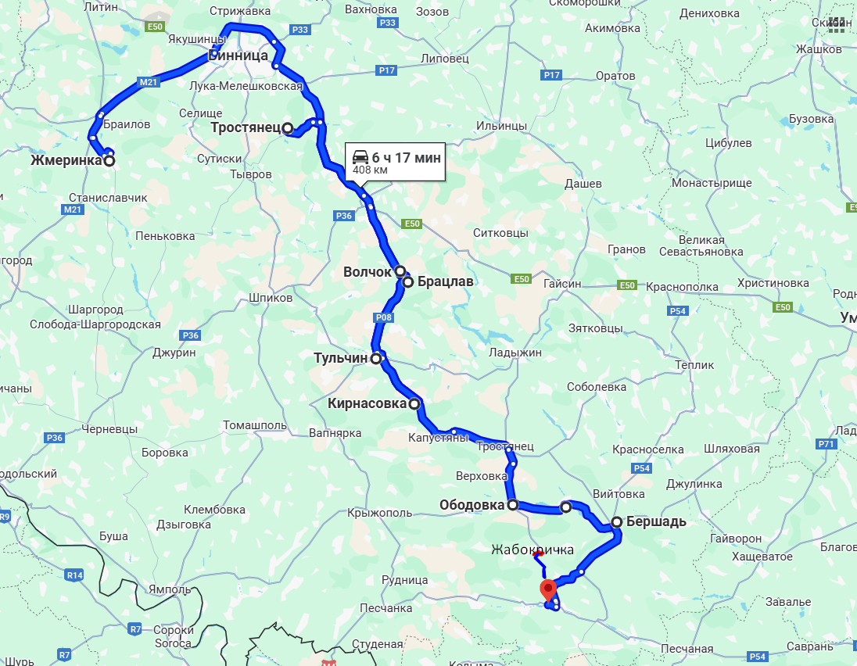
Назва маршруту | Віповідальний | Маршрут | Google Maps | Посилання
Вовчок- Бершадь | Черкіс С. | Вовчок Брацлав Тульчин Кернасівка Тростянець Ободівка Бершадь Чечельник Жабокричка |  | https://www.google.com.ua/maps/dir/%D0%96%D0%BC%D0%B5%D1%80%D0%B8%D0%BD%D0%BA%D0%B0/%D0%92%D0%BE%D0%BB%D1%87%D0%BE%D0%BA/%D0%91%D1%80%D0%B0%D1%86%D0%BB%D0%B0%D0%B2/%D0%A2%D1%83%D0%BB%D1%8C%D1%87%D0%B8%D0%BD/%D0%9A%D0%B8%D1%80%D0%BD%D0%B0%D1%81%D0%BE%D0%B2%D0%BA%D0%B0/%D0%A2%D1%80%D0%BE%D1%81%D1%82%D1%8F%D0%BD%D0%B5%D1%86/%D0%9E%D0%B1%D0%BE%D0%B4%D0%BE%D0%B2%D0%BA%D0%B0/%D0%91%D0%B0%D0%BB%D0%B0%D0%BD%D0%BE%D0%B2%D0%BA%D0%B0/%D0%91%D0%B5%D1%80%D1%88%D0%B0%D0%B4%D1%8C/%D0%A7%D0%B5%D1%87%D0%B5%D0%BB%D1%8C%D0%BD%D0%B8%D0%BA,+%D0%92%D0%B8%D0%BD%D0%BD%D0%B8%D1%86%D0%BA%D0%B0%D1%8F+%D0%BE%D0%B1%D0%BB%D0%B0%D1%81%D1%82%D1%8C/@48.7466801,28.1388839,9z/data=!3m1!4b1!4m62!4m61!1m5!1m1!1s0x4732a29eea829a9d:0xcfa8490cd0cf2c20!2m2!1d28.1085937!2d49.0390512!1m5!1m1!1s0x40cd5993c31377ff:0x34385291c440f630!2m2!1d28.9244501!2d48.8354878!1m5!1m1!1s0x40cd5cfc68319827:0x764eab37d98c70e5!2m2!1d28.9461989!2d48.8162706!1m5!1m1!1s0x40cd41d6993e1017:0xd687a4aa2dbd9d37!2m2!1d28.8563795!2d48.6739771!1m5!1m1!1s0x40cd132f64a8f7fb:0xe4a004d9c02bb1d0!2m2!1d28.9636661!2d48.5899876!1m5!1m1!1s0x472d56820358e8bd:0xdf7f277225d10f60!2m2!1d28.6090946!2d49.1000573!1m5!1m1!1s0x40cda6ec3f6b0ec5:0x934abfec9aa725c4!2m2!1d29.2407915!2d48.401643!1m5!1m1!1s0x40cda35fdb2775af:0x441d91c06f0d93aa!2m2!1d29.3917653!2d48.3977066!1m5!1m1!1s0x40cdb953204807c9:0xfca719746686fecb!2m2!1d29.5331654!2d48.368954!1m5!1m1!1s0x40cdb3934b1d4c95:0x51cd7246e772d52!2m2!1d29.3421635!2d48.2129069!3e0?hl=ru&entry=ttu&g_ep=EgoyMDI0MTAyOS4wIKXMDSoASAFQAw%3D%3D

СР- Немирів-Гайсин
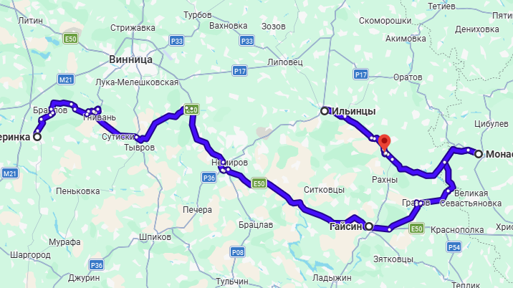
Назва маршруту | Віповідальний | Маршрут | Google Maps | Посилання
Немирів- Гайсин | Паталай М. | Немирів Гайсин Іллінці Монастирище Дашів |  | https://maps.app.goo.gl/SB3bE2DwxgMpA1N88

ЧТ- Літ-Хміл-Улан
Назва маршруту | Віповідальний | Маршрут | Google Maps | Посилання
Літин-Уланів | Паталай М. | Літин Хмільник Уланів | 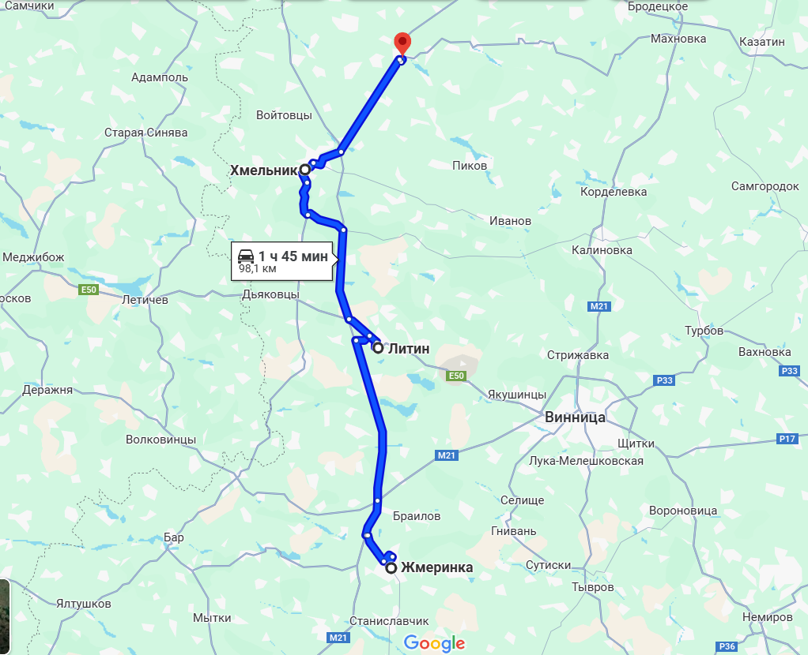 | https://www.google.com.ua/maps/dir/%D0%96%D0%BC%D0%B5%D1%80%D0%B8%D0%BD%D0%BA%D0%B0/%D0%9B%D1%96%D1%82%D0%B8%D0%BD,+%D0%92%D0%B8%D0%BD%D0%BD%D0%B8%D1%86%D0%BA%D0%B0%D1%8F+%D0%BE%D0%B1%D0%BB%D0%B0%D1%81%D1%82%D1%8C/%D0%A5%D0%BC%D1%96%D0%BB%D1%8C%D0%BD%D0%B8%D0%BA,+%D0%92%D0%B8%D0%BD%D0%BD%D0%B8%D1%86%D0%BA%D0%B0%D1%8F+%D0%BE%D0%B1%D0%BB%D0%B0%D1%81%D1%82%D1%8C/%D0%A3%D0%BB%D0%B0%D0%BD%D1%96%D0%B2,+%D0%92%D0%B8%D0%BD%D0%BD%D0%B8%D1%86%D0%BA%D0%B0%D1%8F+%D0%BE%D0%B1%D0%BB%D0%B0%D1%81%D1%82%D1%8C/@49.3633103,27.3723969,9z/data=!3m1!4b1!4m26!4m25!1m5!1m1!1s0x4732a29eea829a9d:0xcfa8490cd0cf2c20!2m2!1d28.1085937!2d49.0390512!1m5!1m1!1s0x472d7adfda98e3bd:0xe35caf4c0f8205eb!2m2!1d28.0823146!2d49.3230985!1m5!1m1!1s0x472d9f446cd7b0eb:0x85ac2178e1d9f127!2m2!1d27.9382714!2d49.5510263!1m5!1m1!1s0x472da63054a24073:0xa3d4b8e0855020cc!2m2!1d28.1308882!2d49.6911273!3e0?hl=ru&entry=ttu&g_ep=EgoyMDI0MTAyOS4wIKXMDSoASAFQAw%3D%3D

ЧТ- На Тетіїв
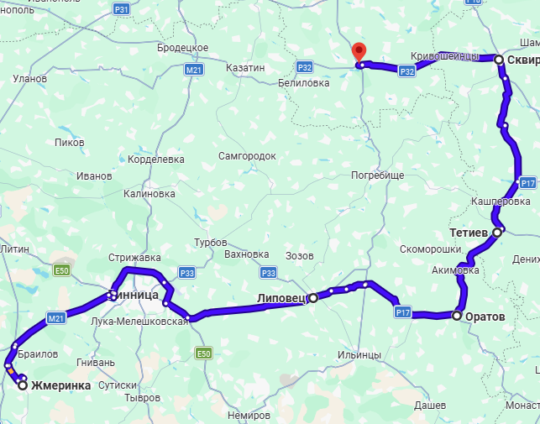
Назва маршруту | Віповідальний | Маршрут | Google Maps | Посилання
Оратів- Тетіїв | Паталай М. | Оратів Липовець Ружин Сквира Тетіїв |  | https://maps.app.goo.gl/MCSVXU3ruoMTrKfa9

ЧТ- Калинівка- Козятин
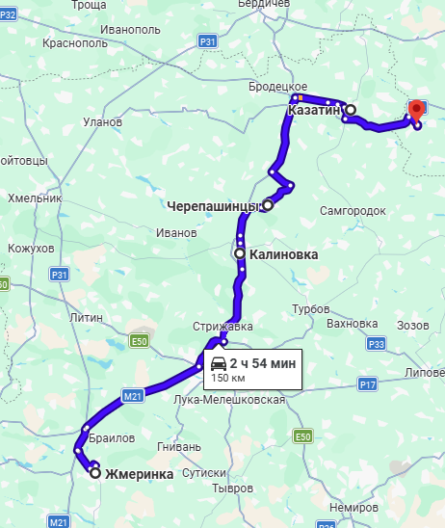
Назва маршруту | Віповідальний | Маршрут | Google Maps | Посилання
Калинівка - Козятин | Паталай М. | Калинівка Черепашинці Козятин Білилівка |  | https://maps.app.goo.gl/WxFBuQN6w12Nj5ZR7

ПТ - Могилів,Ямпіль
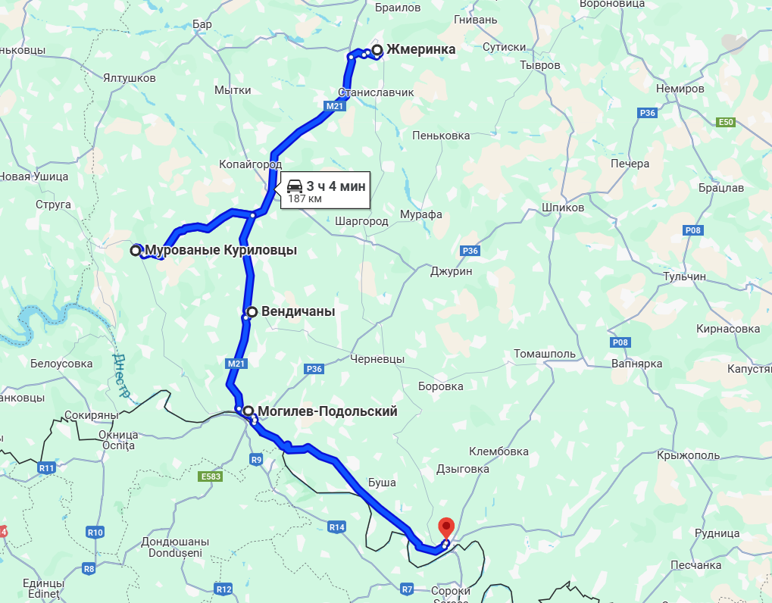
Назва маршруту | Віповідальний | Маршрут | Google Maps | Посилання
Мур.Курилівці - Ямпіль | Черкіс С. | Муровані-Курилівці Вендичани Могилів-Подільський Ямпіль |  | https://www.google.com.ua/maps/dir/%D0%96%D0%BC%D0%B5%D1%80%D0%B8%D0%BD%D0%BA%D0%B0/%D0%9C%D1%83%D1%80%D0%BE%D0%B2%D0%B0%D0%BD%D1%8B%D0%B5+%D0%9A%D1%83%D1%80%D0%B8%D0%BB%D0%BE%D0%B2%D1%86%D1%8B,+%D0%92%D0%B8%D0%BD%D0%BD%D0%B8%D1%86%D0%BA%D0%B0%D1%8F+%D0%BE%D0%B1%D0%BB%D0%B0%D1%81%D1%82%D1%8C/%D0%92%D0%B5%D0%BD%D0%B4%D0%B8%D1%87%D0%B0%D0%BD%D1%8B,+%D0%92%D0%B8%D0%BD%D0%BD%D0%B8%D1%86%D0%BA%D0%B0%D1%8F+%D0%BE%D0%B1%D0%BB%D0%B0%D1%81%D1%82%D1%8C/%D0%9C%D0%BE%D0%B3%D0%B8%D0%BB%D1%96%D0%B2-%D0%9F%D0%BE%D0%B4%D1%96%D0%BB%D1%8C%D1%81%D1%8C%D0%BA%D0%B8%D0%B9,+%D0%92%D0%B8%D0%BD%D0%BD%D0%B8%D1%86%D0%BA%D0%B0%D1%8F+%D0%BE%D0%B1%D0%BB%D0%B0%D1%81%D1%82%D1%8C/%D0%AF%D0%BC%D0%BF%D1%96%D0%BB%D1%8C,+%D0%92%D0%B8%D0%BD%D0%BD%D0%B8%D1%86%D0%BA%D0%B0%D1%8F+%D0%BE%D0%B1%D0%BB%D0%B0%D1%81%D1%82%D1%8C/@48.6329748,27.2376737,9z/data=!3m1!4b1!4m32!4m31!1m5!1m1!1s0x4732a29eea829a9d:0xcfa8490cd0cf2c20!2m2!1d28.1085937!2d49.0390512!1m5!1m1!1s0x4732e35f2c1a8763:0xfbffcb823799e042!2m2!1d27.5178616!2d48.7167317!1m5!1m1!1s0x4732dec988f5a8f7:0xa9327825233d6f90!2m2!1d27.8023025!2d48.6184003!1m5!1m1!1s0x47332f71c133e713:0x7ec7b5e6a715f567!2m2!1d27.7929285!2d48.4584391!1m5!1m1!1s0x40ccc314ddeda79d:0x57d4fcbf2bc498a4!2m2!1d28.2765218!2d48.2441219!3e0?hl=ru&entry=ttu&g_ep=EgoyMDI0MTAyOS4wIKXMDSoASAFQAw%3D%3D

СБ- Бар- Струга
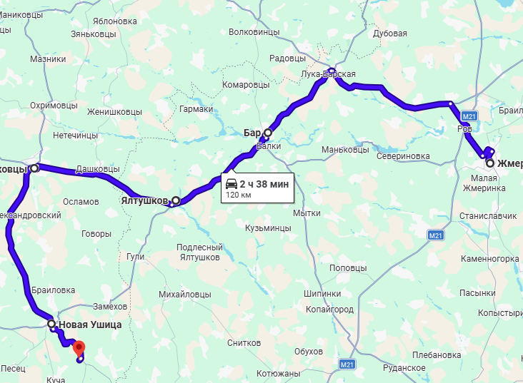
Назва маршруту | Віповідальний | Маршрут | Google Maps | Посилання
Бар - Струга | Паталай М. | Бар Ялтушків Вінківці Нова-Ушиця Струга |  | https://maps.app.goo.gl/dhmHorEsw7jSGm9G6

СБ- Наддністрянське - Костичани
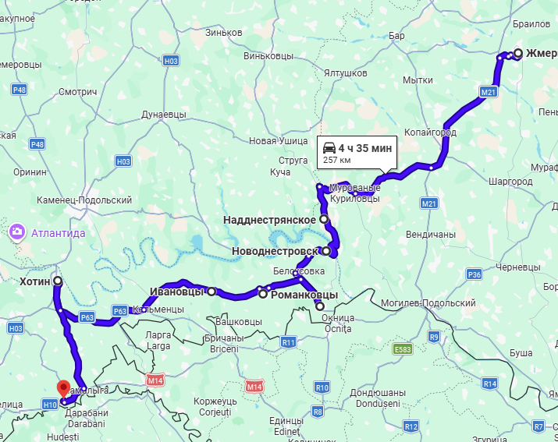
Назва маршруту | Віповідальний | Маршрут | Google Maps | Посилання
Наддністрянське - Костичани | Паталай М. | Наддністрянське Новодністровськ Сокиряни Романківці Іванівці Хотин Костичани |  | https://maps.app.goo.gl/VB1ecWuDPexbo5Dt5

СБ- На Київ
Назва маршруту | Маршрут | Google Maps
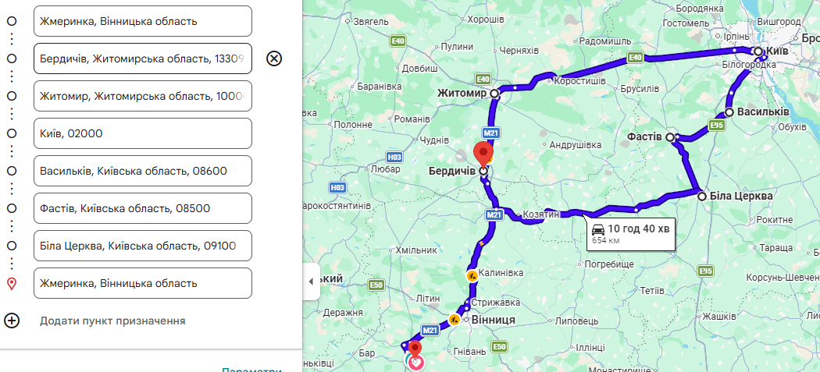 Жмеринка-Бердичів- Житомир-Київ-Біла Церква |  | https://maps.app.goo.gl/orUaGgoy26MA5x4D7

Гайсин-Умань
Назва маршруту | Маршрут | Google Maps
Гайсин-Умань |  | 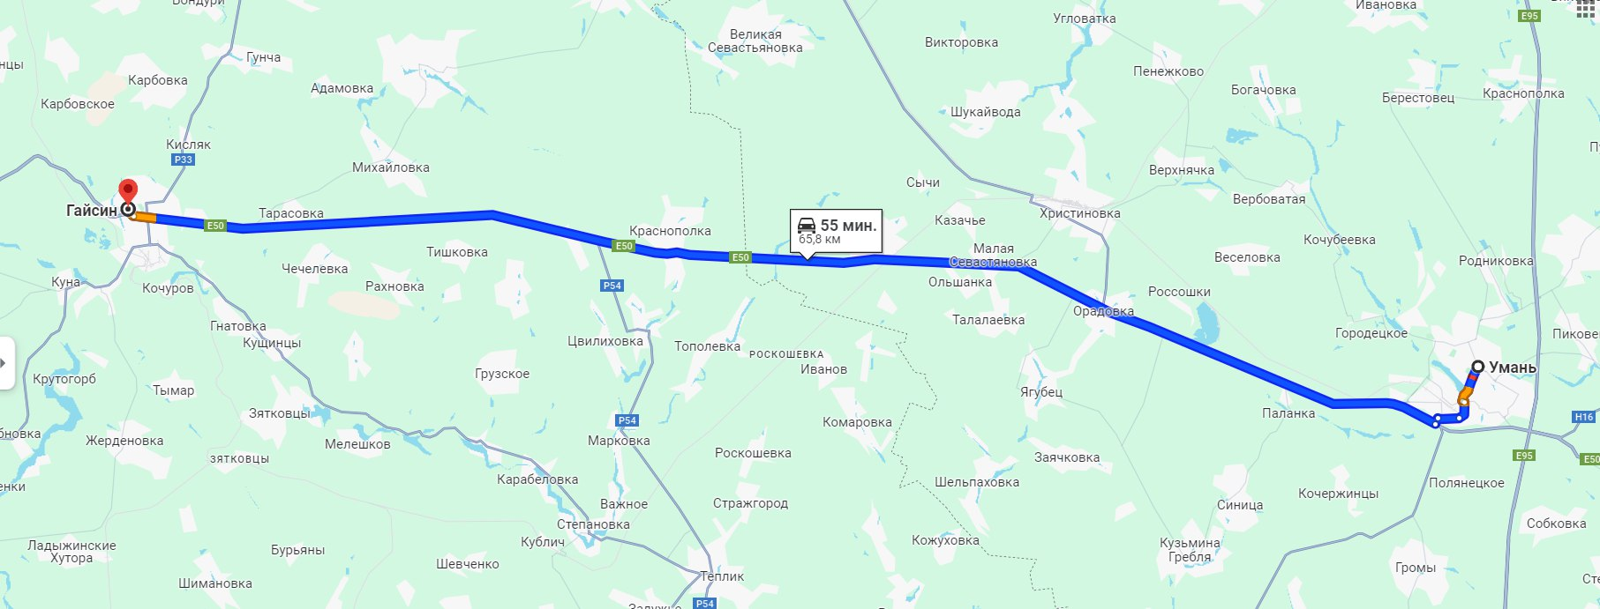 http://surl.li/tynef

